Punto 1
1.1
E.D | GDP (USD) | Population | Unemployment | Average | Women | Men | Budget (USD)
Media | 8.75 | 0.731 | 13.833333333 | 29.233333333 | 51.5 | 48.5 | 1.65
Mediana | 2.65 | 0.39 | 13.45 | 29 | 51 | 49 | 0.6
Desviación Estandar | 19.579713141 | 1.3300936057 | 2.8955521446 | 2.2012622641 | 0.76376261583 | 0.76376261583 | 3.3931794333
Moda | La variable no tiene Moda | 0.08 | La variable no tiene Moda | 29 | 51 | 49 | 0.5
 |  | 0.01 |  |  |  |  | 0.1
Repeticiones Moda | N.A | 2 | N.A | 6 | 14 | 14 | 3
 |  | 2 |  |  |  |  | 3
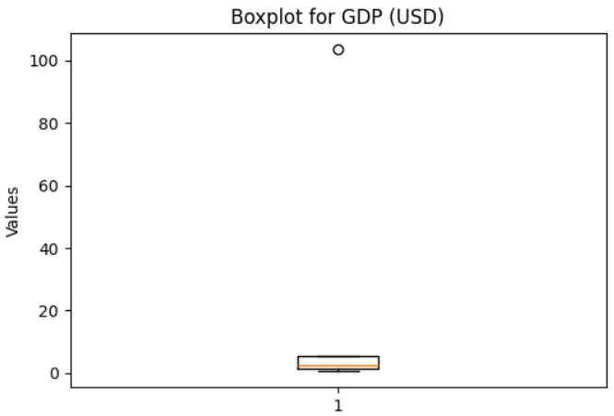
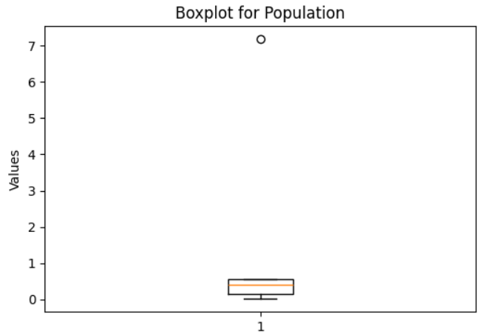
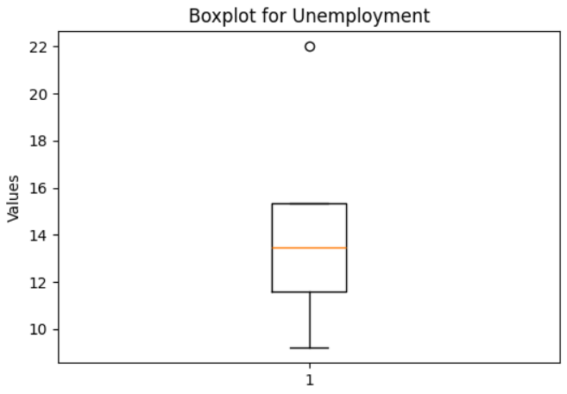
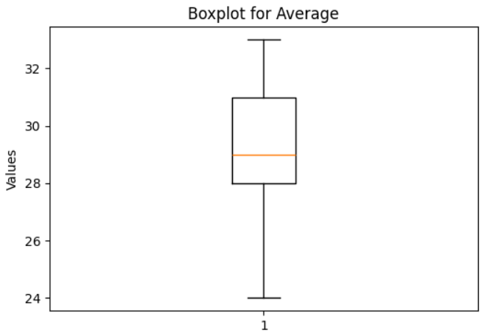
1.2
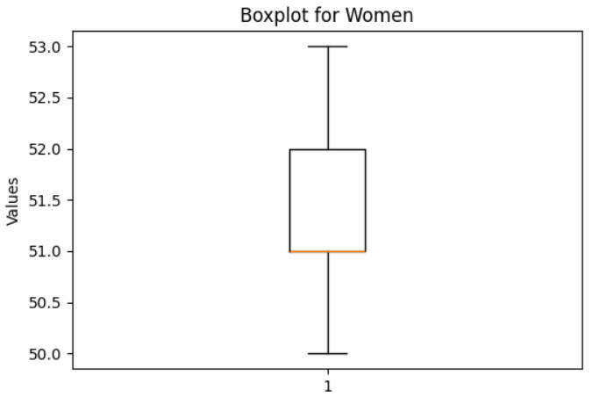
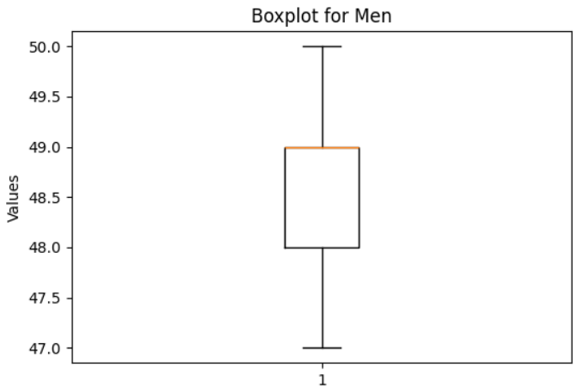
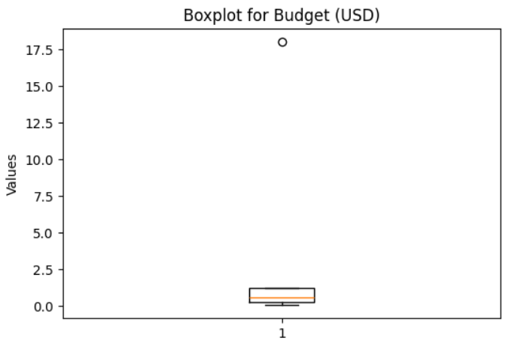
BOXPLOT | GDP (USD) | Population | Unemployment | Average | Women | Men | Budget (USD)
Minimo | 0.6 | 0.01 | 9.2 | 24 | 50.0 | 47.0 | 0.05
Primer cuartil | 1.275 | 0.145 | 11.575 | 28 | 51.0 | 48.0 | 0.275
Mediana | 2.65 | 0.39 | 13.45 | 29 | 51.0 | 49.0 | 0.6
Tercer cuartil | 5.375 | 0.5425 | 15.325 | 31 | 52.0 | 49.0 | 1.225
Máximo | 103.5 | 7.18 | 22 | 33 | 53.0 | 50.0 | 18
Bigote Inferior | 0.6 | 0.01 | 9.2 | 24 | 50.0 | 47.0 | 0.05
Bigote Superior | 103.5 | 7.18 | 22 | 33 | 53.0 | 50.0 | 18

1.3 | Tomando x1 y x2 como GDP y Population respectivamente hallar covarianza
1.4 | Tomando x1 y x2 como GDP y Population respectivamente hallar correlación
1.5 | Tomando x1 y x2 como GDP y Population respectivamente argumentar relación entre covarianza y correlación

 | X1 | X2
 | GDP (USD Billion) | Population (Millions) |  | X1i - X̅1 | X2i - X̅2 | (X1i - X̅) * (X2i - X̅2) |  | (X1i-X̅1)^2 | (X2i - X̅2)^2

 | 103.5 | 7.18 |  | 94.75 | 6.45 | 611.04275 |  | 8977.5625 | 41.589601 |  | Sumatoria | 773.8715 | Al ser el resultado positivo indica que la relación entre GDP y la población es creciente lo que podria afirmar que se mueven creciendo en la misma dirección.
 | 44.1 | 2.57 |  | 35.35 | 1.84 | 65.00865 |  | 1249.6225 | 3.381921 |  | N | 30
 | 22.4 | 2.23 |  | 13.65 | 1.50 | 20.46135 |  | 186.3225 | 2.247001 |  | Covarianza | 25.795716667
 | 16.8 | 1.23 |  | 8.05 | 0.50 | 4.01695 |  | 64.8025 | 0.249001
 | 10.5 | 1.03 |  | 1.75 | 0.30 | 0.52325 |  | 3.0625 | 0.089401
 | 7.3 | 0.58 |  | -1.45 | -0.15 | 0.21895 |  | 2.1025 | 0.022801
 | 6.2 | 0.48 |  | -2.55 | -0.25 | 0.64005 |  | 6.5025 | 0.063001
 | 5.1 | 0.76 |  | -3.65 | 0.03 | -0.10585 |  | 13.3225 | 0.000841
 | 4.8 | 0.53 |  | -3.95 | -0.20 | 0.79395 |  | 15.6025 | 0.040401
 | 4 | 0.52 |  | -4.75 | -0.21 | 1.00225 |  | 22.5625 | 0.044521
 | 3.8 | 0.43 |  | -4.95 | -0.30 | 1.48995 |  | 24.5025 | 0.090601
 | 3.5 | 0.50 |  | -5.25 | -0.23 | 1.21275 |  | 27.5625 | 0.053361 |  | Numerador SUM | 773.8715 | Debido a que el valor obtenido de 0,99051 está muy próximo a 1 sugiere que existe casi una relación lineal perfecta positiva. Esto indica que a medida que una de las variables aumenta, la otra también lo hace de forma casi proporcional.
 | 3.2 | 0.45 |  | -5.55 | -0.28 | 1.55955 |  | 30.8025 | 0.078961 |  | Raiz de la SUM de (X1i-X̅1)^2 | 107.24250557
 | 3 | 0.49 |  | -5.75 | -0.24 | 1.38575 |  | 33.0625 | 0.058081 |  | Raiz de la SUM de (X2i-X̅2)^2 | 7.2852227145
 | 2.8 | 0.47 |  | -5.95 | -0.26 | 1.55295 |  | 35.4025 | 0.068121 |  | Multiplicación Raices | 781.28553751
 | 2.5 | 0.35 |  | -6.25 | -0.38 | 2.38125 |  | 39.0625 | 0.145161 |  | Correlación | 0.99051
 | 2.3 | 0.33 |  | -6.45 | -0.40 | 2.58645 |  | 41.6025 | 0.160801 |  | Cor Con Formula | 0.9905104636501
 | 2.1 | 0.30 |  | -6.65 | -0.43 | 2.86615 |  | 44.2225 | 0.185761
 | 2 | 0.28 |  | -6.75 | -0.45 | 3.04425 |  | 45.5625 | 0.203401 |  | Relación entre Varianza y Correlación
 | 1.8 | 0.25 |  | -6.95 | -0.48 | 3.34295 |  | 48.3025 | 0.231361 |  | Teniendo en cuenta los resultados de los datos de PIB y población utilizando las métricas de covarianza y correlación, se observa una relación muy estrecha entre ambas variables. Estos resultados tan positivos de ambas métricas indican que el comportamiento del PIB y la población está fuertemente relacionado, lo que podría sugerir que factores demográficos juegan un papel crucial en el crecimiento económico. Esta relación nos permite inferir que los países o regiones con mayores poblaciones tienden a generar una mayor actividad económica, reflejada en el aumento del PIB según este conjunto de datos. Este resultado refuerza el concepto de que la correlación es una versión estandarizada de la covarianza, lo que permite comparar más fácilmente diferentes pares de variables. Mientras que la covarianza mide cómo dos variables cambian juntas, la correlación estandariza este cambio, facilitando el análisis de las relaciones entre diferentes conjuntos de datos.
 | 1.7 | 0.20 |  | -7.05 | -0.53 | 3.74355 |  | 49.7025 | 0.281961
 | 1.5 | 0.22 |  | -7.25 | -0.51 | 3.70475 |  | 52.5625 | 0.261121
 | 1.3 | 0.13 |  | -7.45 | -0.60 | 4.47745 |  | 55.5025 | 0.361201
 | 1.2 | 0.08 |  | -7.55 | -0.65 | 4.91505 |  | 57.0025 | 0.423801
 | 1.1 | 0.15 |  | -7.65 | -0.58 | 4.44465 |  | 58.5225 | 0.337561
 | 1 | 0.05 |  | -7.75 | -0.68 | 5.27775 |  | 60.0625 | 0.463761
 | 0.9 | 0.08 |  | -7.85 | -0.65 | 5.11035 |  | 61.6225 | 0.423801
 | 0.8 | 0.04 |  | -7.95 | -0.69 | 5.49345 |  | 63.2025 | 0.477481
 | 0.7 | 0.01 |  | -8.05 | -0.72 | 5.80405 |  | 64.8025 | 0.519841
 | 0.6 | 0.01 |  | -8.15 | -0.72 | 5.87615 |  | 66.4225 | 0.519841

1.6 | Aplicación K Means con datos de entrenamiento
Ejemplo de la primera iteración que se ve a detalle en la carpeta SRC

City | GDP (USD Billion) | Population (Millions) | Unemployment Rate (%) | Average Age | Women (%) | Men (%) | Budget (USD Billion) | dis_C0 | dis_C1 | dis_C2 | dis_C3 | dis_C4 | dis_C5 | Cluster
Pasto | 3.2 | 0.45 | 12.9 | 31 | 52 | 48 | 0.7 | 3.8445285797 | 5.379860593 | 14.056258393 | 5.4403033004 | 19.643533287 | 1.7642278764 | 5
Riohacha | 1.5 | 0.22 | 15.7 | 27 | 51 | 49 | 0.3 | 1.9111514854 | 0 | 16.057400163 | 2.2382135734 | 21.694932588 | 4.5407488369 | 1
Villavicencio | 3.5 | 0.5 | 13 | 30 | 51 | 49 | 0.8 | 2.7876334049 | 4.5407488369 | 13.56734683 | 4.2221321628 | 19.349493533 | 0 | 5
San Andrés | 1.2 | 0.08 | 14 | 27 | 50 | 50 | 0.2 | 2.5518816587 | 2.2382135734 | 16.175676184 | 0 | 22.070398728 | 4.2221321628 | 3
Sincelejo | 2 | 0.28 | 16.5 | 29 | 51 | 49 | 0.5 | 2.1391820867 | 2.2211708624 | 15.604887055 | 3.6083237105 | 21.069943047 | 3.9545416928 | 0
Cartagena | 10.5 | 1.03 | 10.9 | 30 | 51 | 49 | 2.8 | 9.1462341977 | 10.951990687 | 6.5627738038 | 10.712726077 | 12.466755793 | 7.5954525869 | 2
Barranquilla | 16.8 | 1.23 | 12.4 | 29 | 51 | 49 | 3.1 | 14.477140602 | 16.057400163 | 0 | 16.175676184 | 6.2072538211 | 13.56734683 | 2
Yopal | 1.1 | 0.15 | 11.5 | 29 | 51 | 49 | 0.2 | 3.8784533 | 4.6706423541 | 16.0273641 | 3.5021279246 | 21.96147536 | 3.0809901006 | 5
Popayán | 2.3 | 0.33 | 15.2 | 31 | 52 | 48 | 0.5 | 3.3822477733 | 4.3522522905 | 15.220381073 | 5.1771130952 | 20.597815418 | 3.0657625479 | 5
Valledupar | 2.8 | 0.47 | 14.8 | 28 | 51 | 49 | 0.6 | 0 | 1.9111514854 | 14.477140602 | 2.5518816587 | 20.179633297 | 2.7876334049 | 0
Florencia | 1.7 | 0.2 | 17.5 | 28 | 51 | 49 | 0.4 | 2.9347742673 | 2.0713280764 | 16.228706048 | 3.9439066926 | 21.604187094 | 5.2668776329 | 1
Santa Marta | 4 | 0.52 | 11.6 | 29 | 51 | 49 | 0.9 | 3.5738634557 | 5.2449976168 | 13.031657608 | 4.503731786 | 18.979307153 | 1.7945472967 | 5
Neiva | 2.5 | 0.35 | 14.1 | 30 | 52 | 48 | 0.6 | 2.5679563859 | 3.8297388945 | 14.744639704 | 4.3511952381 | 20.312419846 | 2.0670026609 | 5
Leticia | 1 | 0.05 | 13.6 | 26 | 51 | 49 | 0.1 | 3.017681229 | 2.3935120639 | 16.446045117 | 1.7918984346 | 22.306106787 | 4.8272663071 | 3
Bogotá | 103.5 | 7.18 | 10.5 | 32 | 52 | 48 | 18 | 102.59027293 | 104.01813111 | 88.254815733 | 104.29664424 | 82.50480289 | 101.74827959 | 4
Medellín | 44.1 | 2.57 | 11.2 | 31 | 53 | 47 | 7.5 | 42.280846728 | 43.77639204 | 27.926431924 | 44.065180131 | 22.173308278 | 41.349424422 | 4
Quibdó | 1.3 | 0.13 | 18.2 | 26 | 52 | 48 | 0.3 | 4.473879748 | 3.0492786032 | 17.144678475 | 5.1635743434 | 22.364927901 | 7.0899153733 | 1
Manizales | 3.8 | 0.43 | 10.7 | 32 | 53 | 47 | 0.8 | 6.4692812584 | 7.9739638825 | 13.957793522 | 7.818727518 | 19.40025773 | 4.1695203561 | 5
Tunja | 1.8 | 0.25 | 10 | 31 | 52 | 48 | 0.4 | 5.9269216293 | 7.112728028 | 15.652808055 | 6.3583724333 | 21.404681731 | 3.8874799035 | 5
Armenia | 2.1 | 0.3 | 13.3 | 32 | 53 | 47 | 0.5 | 5.1748333306 | 6.2583064802 | 15.541071392 | 6.6662133179 | 20.874743112 | 3.7656340768 | 5
Pereira | 6.2 | 0.48 | 12 | 32 | 52 | 48 | 1.3 | 6.1554934814 | 7.9904693229 | 11.283727221 | 7.9605276207 | 16.767602691 | 3.8131876429 | 5
Mitú | 0.7 | 0.01 | 20 | 25 | 51 | 49 | 0.05 | 6.4003203045 | 4.820435665 | 18.540790167 | 6.5021073507 | 23.63220049 | 9.0907975448 | 1
Cali | 22.4 | 2.23 | 13.8 | 30 | 52 | 48 | 4.2 | 20.179633297 | 21.694932588 | 6.2072538211 | 22.070398728 | 0 | 19.349493533 | 4
Montería | 3 | 0.49 | 13.5 | 29 | 51 | 49 | 0.7 | 1.6554153557 | 3.3649517084 | 14.06974058 | 3.1477134558 | 19.867752767 | 1.2288612615 | 5
Centroides Iteración 0

GDP (USD Billion) | Population (Millions) | Unemployment Rate (%) | Average Age | Women (%) | Men (%) | Budget (USD Billion)
2.8 | 0.47 | 14.8 | 28 | 51 | 49 | 0.6
1.5 | 0.22 | 15.7 | 27 | 51 | 49 | 0.3
16.8 | 1.23 | 12.4 | 29 | 51 | 49 | 3.1
1.2 | 0.08 | 14 | 27 | 50 | 50 | 0.2
22.4 | 2.23 | 13.8 | 30 | 52 | 48 | 4.2
3.5 | 0.5 | 13 | 30 | 51 | 49 | 0.8

Test
Bucaramanga (test) | 7.3 | 0.58 | 9.2 | 33 | 52 | 48 | 1.5
Cúcuta (test) | 5.1 | 0.76 | 16.3 | 28 | 51 | 49 | 1.2
Ibagué (test) | 4.8 | 0.53 | 13.4 | 31 | 52 | 48 | 1.1
Arauca (test) | 0.9 | 0.08 | 12.2 | 29 | 51 | 49 | 0.1
Puerto Carreño (test) | 0.6 | 0.01 | 22 | 24 | 50 | 50 | 0.05
Mocoa | 0.8 | 0.04 | 15 | 28 | 52 | 48 | 0.1

